0404
●当プロジェクト中、Copilotに質問したこと（2025/4/4） | ●所感
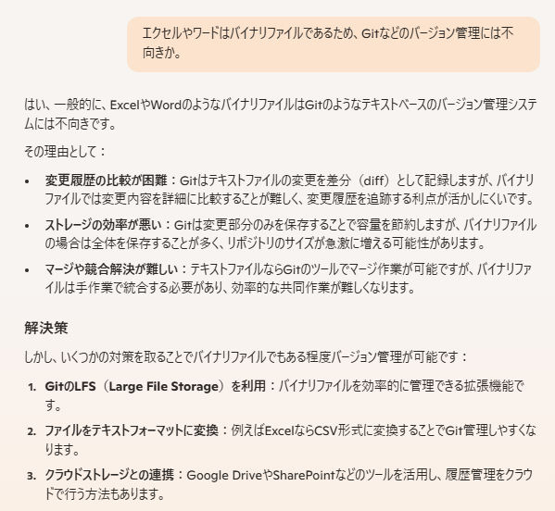
 | プロジェクトのソース管理にはよいが、
 | 当課題向けのメタ情報（企画書や設計書など）に対しては
 | 効果は限定的だな、と感じた。

 | 解決策１．のGit-LFSは興味があるが、
 | 今回は採用しないこととする。将来的にキャッチアップしたい。

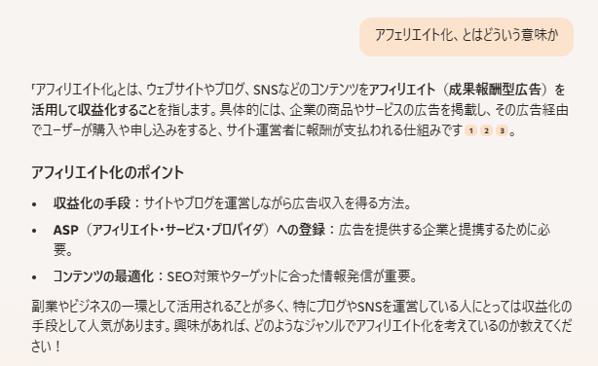
 | 作る以上は稼いでみたい、という理想はあるが
 | さすがに現時点では難しいと考えられる。

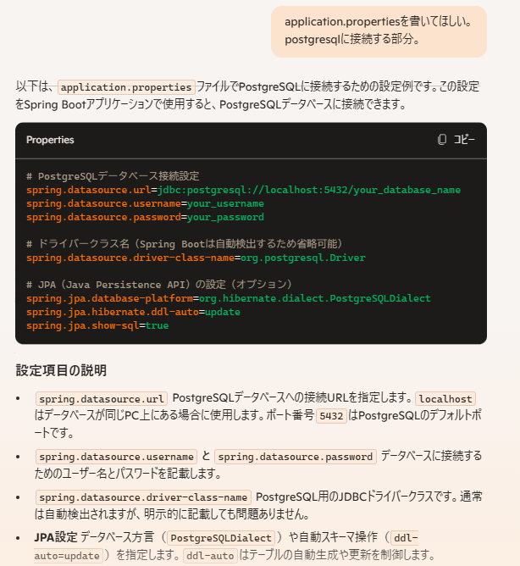
 | 無茶ぶりに近い注文でも、Copilotは答えてくれる。
 | 少し前にはできなかったこと。プログラマーが食えなくなる
 | 日もちかいかもしれない。

 | 依存性注入において、データベースまわり（H2やPostgresなど）
 | を注入しているにもかかわらず、application.propertiesにDBに
 | 関する記述がないと、SpringBootApplicationサーバ起動時に
 | エラーになってしまう。DBを利用する段になってから注入
 | した方がそのあたりのエラーがでなくて煩わしくないかも。

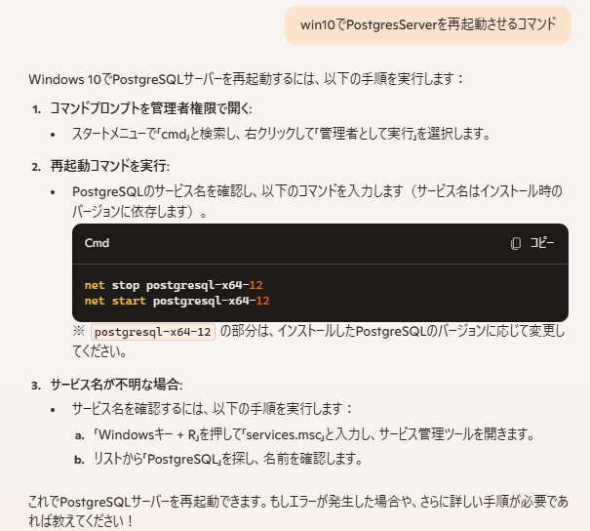
 | WindowsとLinuxでコマンドが異なるのはなんとかしてほしい。
 | PowerShellのコマンドは覚えたいと思わない。

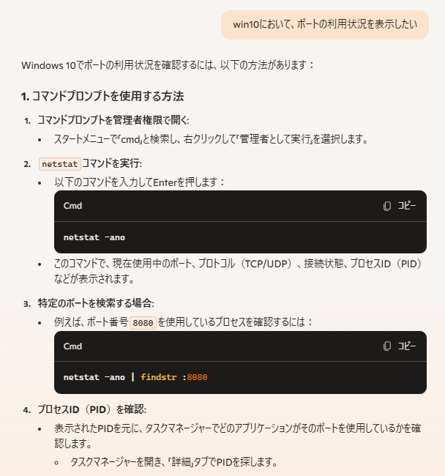

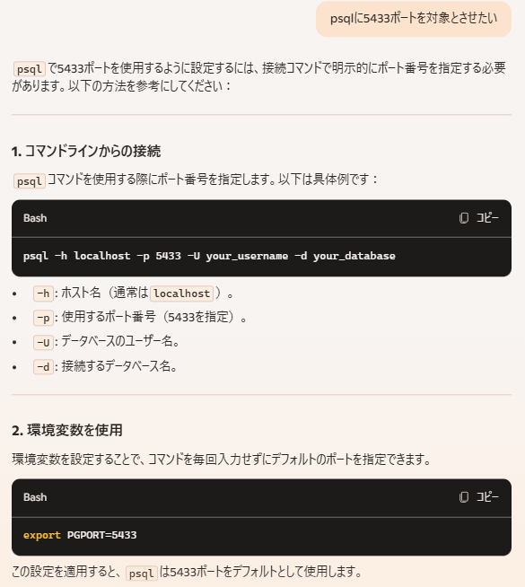
 | 5432ポートは自宅PCのローカルでPostgres17を利用していた
 | 名残。

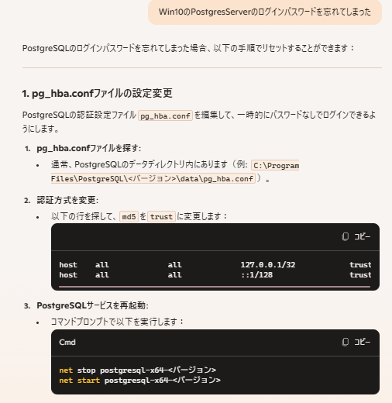
 | 割と簡単にアクセスできるファイルで、パスワード体制を
 | 破壊できてしまうのはちょっと怖い。

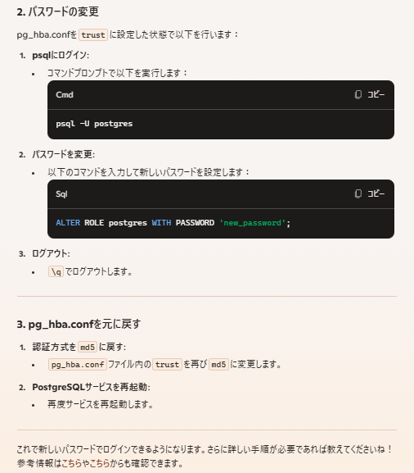

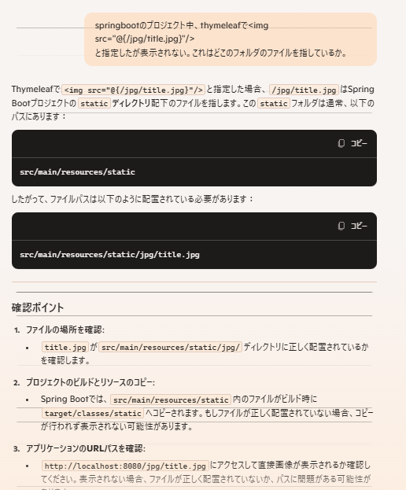
 | 結論として、 <img src= ではなく、<img th:src=
 | と書いてなかったのが原因。Copilotは見抜けなかった。

（略）

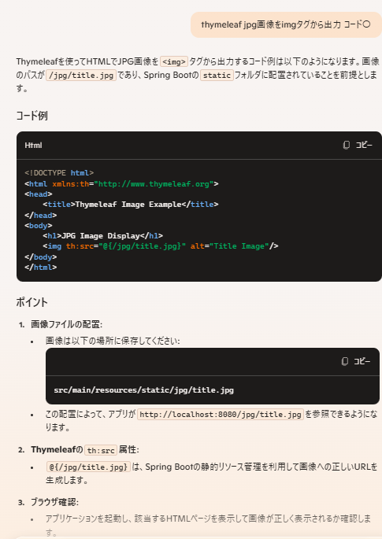
 | コード例、をコード〇（れい）とタイポしたにも関わらず、コード例
 | のことだとわかってくれた。解読能力すごい。

 | 上記の質問で糸口が見つからなかったので、別の角度から質問し、
 | 有効な回答（ img src= ではなく、 img th:src＝ ）をみつけることが
 | できた。

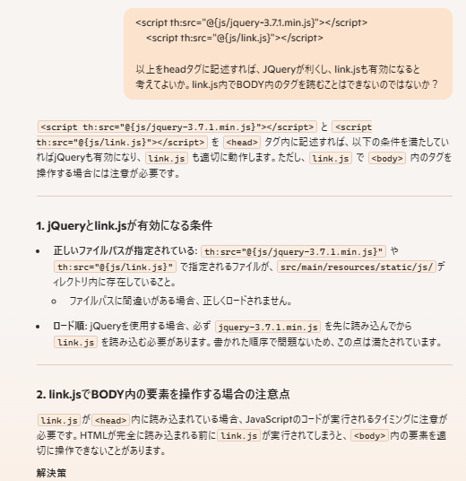
 | ボタン押下でリンクするはずが、利かないので
 | 変だな、と思い調査。結論としてはよくある、「DOM構造読み込み前の
 | JavaScriptによるクラス読み込みは無効」パターンだった。やりがち。

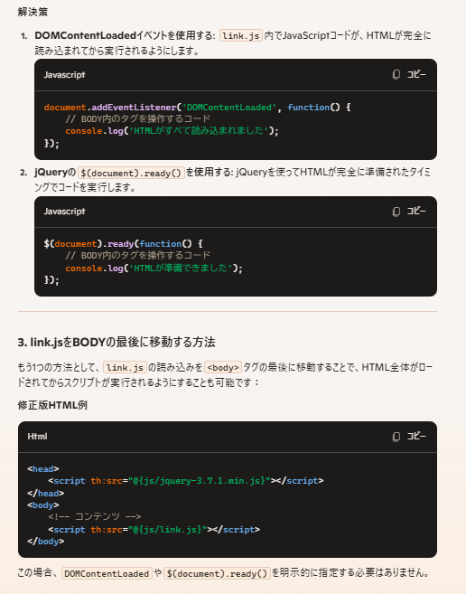

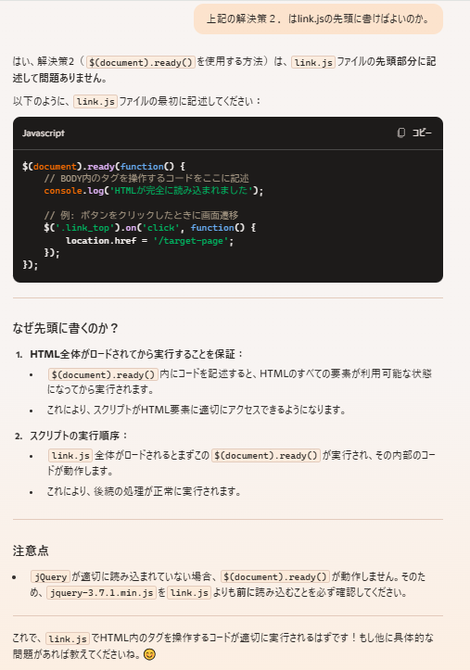
 | CSSが利かない、JavaScriptが利かない。よくある話。
 | Copilotなみに融通を利かせてほしい気もする。

